상품제안서
1107-B. 황금 산삼 수저 2벌 | 상품코드: F27931

 |  |  |  |  |  |  | 02-412-0044 | www.easy1.co.kr
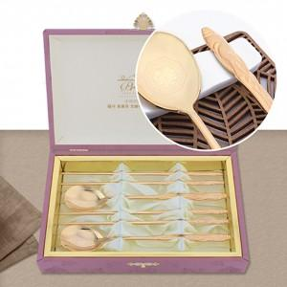

【상세/제작정보】

【인쇄/포장옵션】 | 레이저 / 쇼핑백

【공급단가】 | 수량 | 100~ | 300~ | 500~ | 1,000~ | 3,000~
*VAT별도 | 단가 | 39,600원 | 38,940원 | 37,950원 | 37,290원 | 36,300원

【상품 URL】 | https://dev.easy1.co.kr:443/src/goods_detail.php?gdno=27931

